初期画面
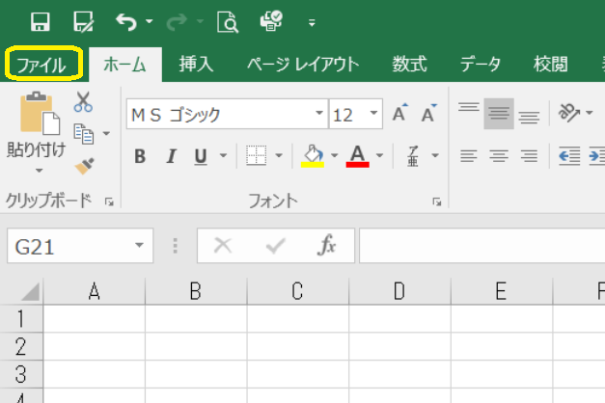
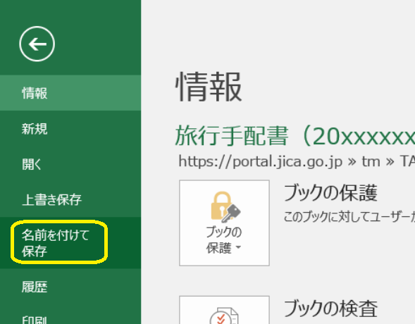
このExcelは、研修ポータルに掲載しているフォーマットです。

上書き保存してしまわないよう、まずは「名前を付けて保存」で
デスクトップやコースフォルダ等に保存をお願いします。

「名前を付けて保存」後は、このシートは削除いただいて構いません。

